상품제안서
프리미엄 그린 프리젠터기 | 상품코드: F15605

 |  |  |  |  |  |  | 02-412-0044 | www.easy1.co.kr
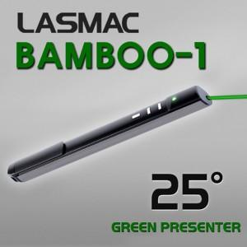

【상세/제작정보】

【인쇄/포장옵션】 | 레이저 / 포장지포장

【공급단가】 | 수량 | 10~ | 30~ | 50~ | 100~ | 300~
*VAT별도 | 단가 | 85,900원 | 82,720원 | 79,540원 | 76,360원 | 74,450원

【상품 URL】 | https://dev.easy1.co.kr:443/src/goods_detail.php?gdno=15605

